表单使用与维护说明
不良日报表使用说明：

Chart：下拉滑块可以显示已有记录数据信息

By天信息修改单元格位置"U2"里面的日期

Summary："月、周、日"是由当天日期自动推算的，逢周日或者没有数据，需要将相应单元格内错误结果删除（如图 7月、8月、10/21）
如果已有数据，横向拖拉单元格即可（例：8月有数据需要维护进来，拖拉9月的数值单元格到8月下面即可）
Target根据个专案情况进行调整

线别根据各专案需求进行维护（需与“"不良明细"线别对应）
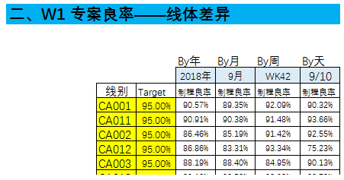

不良明细：白色填充区域维护相对应数据；不良项目适需求进行权限，不良项不易分类太细，容易导致Top Issue 无法凸显
单元格使用到"GHE"列需在"GHE"列之前插入列单元格（公式引用范围）
单元格使用到"120"行需在"120"行之前插入行单元格（公式引用范围） 插入单元格需要耗费时间，请耐心等待！
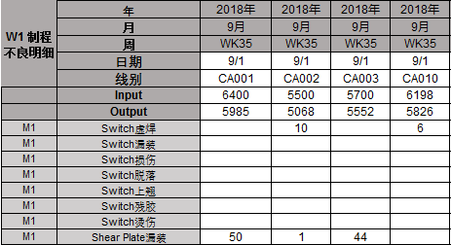

 | 如有使用出现异常
 | 联系：Gene Feng@Luxshare-ict.com

图表判读说明：
图1：自动更新最近6天、4周、4个月、一年的整体趋势（专案整体趋势）
图2：By年对比直通率（By年直通率对比）
图3：选择"XXX年”，查看专案"XXX年"每个月的状况（整体良率状况——By月）
图4：选择"XXX年”，查看专案"XXX年"每个周的状况（整体良率状况——By周）
图5：选择"XXX年”，查看专案"XXX年"每条产线的状况（年整体良率状况——By线）
图6：选择"XXX年”"XX月"，查看专案"XXX年”"XX月"每条产线的状况（月整体良率状况——By线）
图7：选择"XXX年”"XX周"，查看专案"XXX年”"XX周"每条产线的状况（周整体良率状况——By线）
图8：选择"XXX年”"XX日"，查看专案"XXX年”"XX日"每条产线的状况（日整体良率状况——By线）
图9：选择"XXX年”，查看专案"XXX年"Top issue的状况（Top issue状况——By年）
图10：选择"XXX年”"XX线别"，查看专案"XXX年""XX线别" Top issue的状况（年Top issue状况——By线）
图11：选择"XXX年”"XX月"，查看专案"XXX年""XX月" Top issue的状况（Top issue状况——By月）
图12：选择"XXX年”"XX月""XX线别"，查看专案"XXX年""XX月""XX线别" Top issue的状况（月Top issue状况——By线）
图13：选择"XXX年”"XX周"，查看专案"XXX年""XX周" Top issue的状况（Top issue状况——By周）
图14：选择"XXX年”"XX周""XX线别"，查看专案"XXX年""XX周""XX线别" Top issue的状况（周Top issue状况——By线）
图15：选择"XXX年”"XX日"，查看专案"XXX年""XX日" Top issue的状况（Top issue状况——By天）
图16：选择"XXX年”"XX日""XX线别"，查看专案"XXX年""XX日""XX线别" Top issue的状况（日Top issue状况——By线）
图17：选择"XXX年”"Top Issue项目"，查看专案"XXX年""Top issue项目”每条产线的状况及差异（Top issue By年看线与线之间的差异）
图18：选择"XXX年”"XX月""Top Issue项目"，查看专案"XXX年""XX月""Top issue项目”每条产线的状况及差异（Top issue By月看线与线之间的差异）
图19：选择"XXX年”"XX周""Top Issue项目"，查看专案"XXX年""XX周""Top issue项目”每条产线的状况及差异（Top issue By周看线与线之间的差异）
图20：选择"XXX年”"XX日""Top Issue项目"，查看专案"XXX年""XX日""Top issue项目”每条产线的状况及差异（Top issue By天看线与线之间的差异）
图21：选择"XXX年”"Top Issue项目"，查看专案"XXX年""Top issue项目”每个月趋势（单项不良By月看趋势）
图22：选择"XXX年”"XX周""Top Issue项目"，查看专案"XXX年""XX周""Top issue项目”每周趋势（单项不良By周看趋势）
图23：选择"XXX年”"Top Issue项目""线别"，查看专案"XXX年""线别""Top issue项目”每个月趋势（单项不良By月/线看趋势）
图24：选择"XXX年”"Top Issue项目""线别"，查看专案"XXX年""线别""Top issue项目”每个周趋势（单项不良By周/线看趋势）

